3.3.3
Подход | Формула | Что происходит с данными | Когда использовать | Пример
Оставить как есть | ( x_{new} = x ) | Данные остаются без изменений | Когда используем деревья решений (Random Forest, XGBoost, CatBoost) или признаки уже имеют похожий масштаб | 10, 20, 30
StandardScaler (стандартизация) | ( z = \frac{x - \mu}{\sigma} ) | Среднее значение становится 0, стандартное отклонение 1 | Для Linear Regression, Logistic Regression, SVM, KNN, K-Means, PCA | -1.22, 0, 1.22
MinMaxScaler (нормализация) | ( x_{scaled} = \frac{x - x_{min}}{x_{max} - x_{min}} ) | Значения переводятся в диапазон 0–1 | Часто для нейросетей и distance-based алгоритмов | 0, 0.5, 1
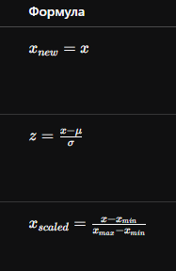
 |  | Символ | Значение
 |  | (x) | исходное значение
 |  | (x_{new}) | новое значение
 |  | (\mu) | среднее значение (mean)
 |  | (\sigma) | стандартное отклонение
 |  | (x_{min}) | минимальное значение
 |  | (x_{max}) | максимальное значение

